1.1
voltar à página inicial |  |  |  | 1 - FORMULÁRIOS
 | S | N | NA
 | x |  |  | 1.1 A sequência de tabulação entre campos segue a sequência de preenchimento
 |  |  |  | A ordem de tabulação por entre os campos deve corresponder à sequência normal de preenchimento do formulário.

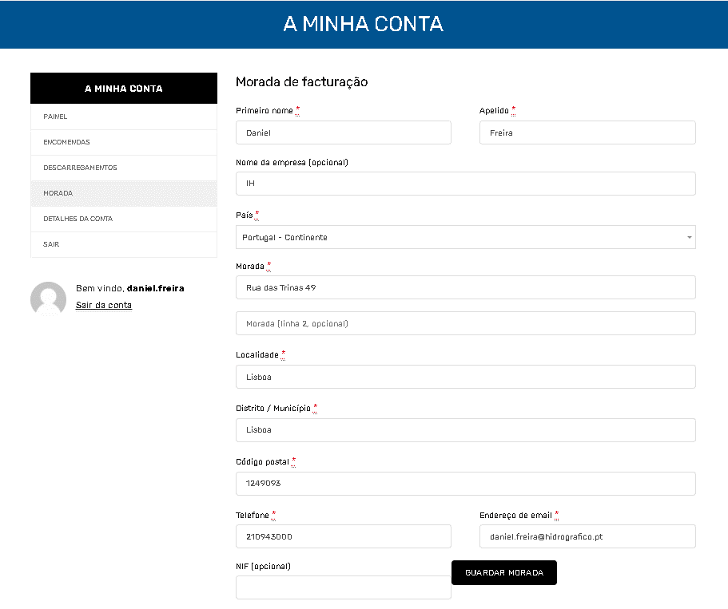
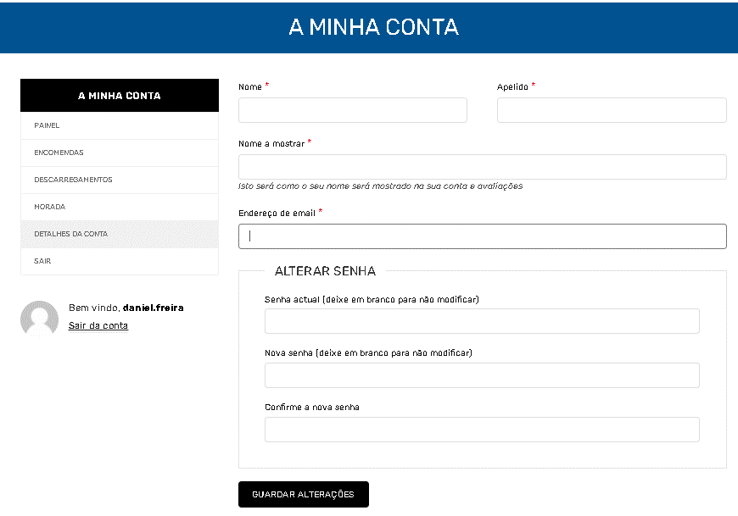
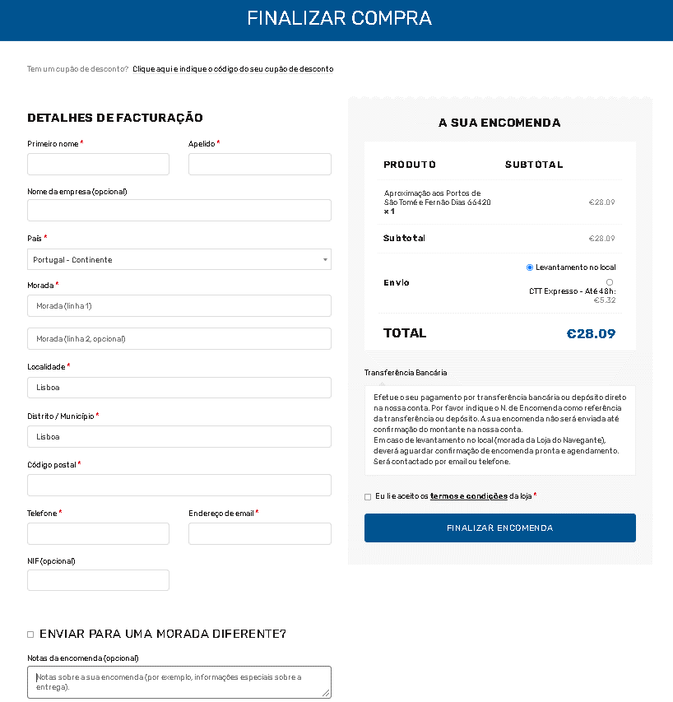
 | Listagem de evidências
 |  |  |  |  | Notas:
 |  |  |  |  | Os formulários do portal da Loja do Navegante cumprem a ordem de tabulação por entre os campos correspondente à sequência normal de preenchimento. Esta validação foi executada usando a tecla TAB. Os link usados são: https://loja.hidrografico.pt/a-minha-conta/edit-address/facturacao/, https://loja.hidrografico.pt/a-minha-conta/edit-account/ e https://loja.hidrografico.pt/finalizar-compra/

 | Notas de preenchimento:
 | - Coloque aqui imagens, printscreens ilustrativos, coloque sempre o endereço das páginas de onde retirar as imagens com exemplos ilustrativos.
 | - As imagens e as notas não estão limitadas aos campos a amarelo.
 | - Nas restantes folhas internas, estas instruções já não existem mas aplicam-se igualmente.

 | ANTES DE COMEÇAR APAGUE ESTE TEXTO. APAGUE TAMBÉM A IMAGEM COLOCADA NA ZONA AMARELA.

 | PODE INCLUSIVAMENTE RETIRAR O FUNDO AMARELO.

2.1
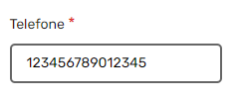
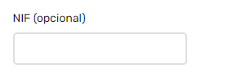
voltar à página inicial |  |  |  | 2 - CAMPOS
 | S | N | NA
 | x |  |  | 2.1 O tamanho dos campos deve refletir o tamanho previsível dos dados
 |  |  |  | O tamanho dos campos deve refletir o tamanho previsível para a entrada dos dados. Por exemplo, um campo para telefone deve ter a largura estritamente necessária para conter todos os dígitos. Nem mais nem menos.

 | Listagem de evidências |  |  |  | Notas:
 |  |  |  |  | No portal da Loja do Navegante o tamanho dos campos reflete o tamanho previsível dos dados. Link: https://loja.hidrografico.pt/finalizar-compra/

3.2
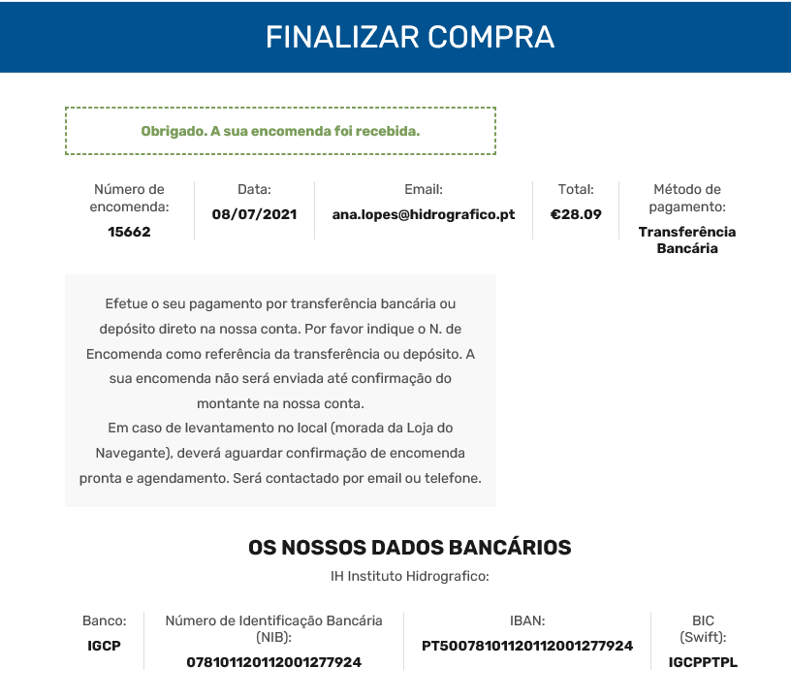
voltar à página inicial |  |  |  | 3 - RESPOSTA
 | S | N | NA
 | x |  |  | 3.2 Deve ser confirmado o sucesso da transação/envio de informação
 |  |  |  | O sucesso de uma transação deve ser claramente comunicado ao utilizador através de uma mensagem de confirmação.

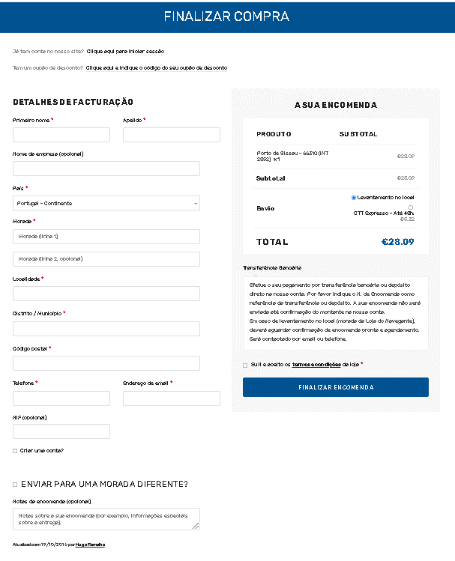
 | Listagem de evidências
 |  |  |  |  | Notas:
 |  |  |  |  | A 2ª imagem mostra o sucesso da transação de forma clara e sucinta. Essa resposta advém do prrenchimento de uma compra. O link utilizado é: https://loja.hidrografico.pt/finalizar-compra/.

4.1
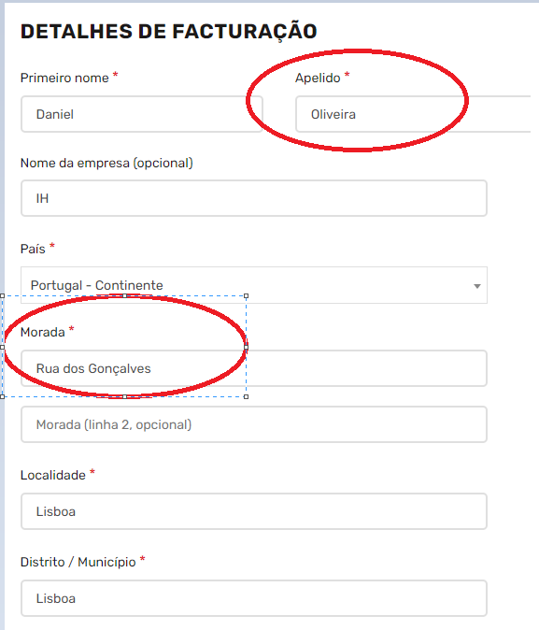
voltar à página inicial |  |  |  | 4 - ERROS
 | S | N | NA
 | x |  |  | 4.1 A informação já introduzida deve poder ser corrigida a qualquer momento
 |  |  |  | Toda a informação já transmitida pelo utilizador numa sessão pode ser corrigida, em qualquer momento, antes da transação ser finalizada.

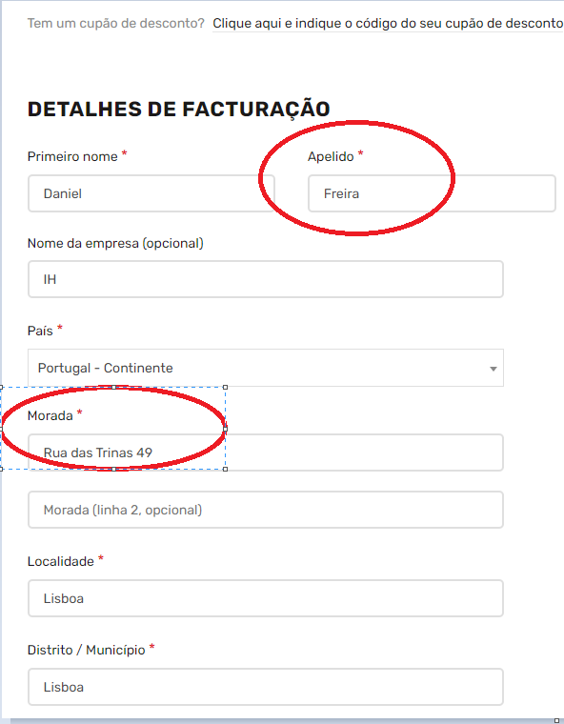
 | Listagem de evidências
 |  |  |  |  | Notas:
 |  |  |  |  | Antes de a informação ser submetida qualquer utilizador consegue fazer alterações em qualquer campo como está ilustrado nas imagens. O link usado é: https://loja.hidrografico.pt/finalizar-compra/.

4.3
voltar à página inicial |  |  |  | 4 - ERROS
 | S | N | NA
 | x |  |  | 4.3 As mensagens de erro são claramente identificadas junto aos campos de origem
 |  |  |  | As mensagens de erro devem ser apresentadas claramente associadas aos campos a que dizem respeito. Isto não invalida a necessidade de as apresentar numa lista sumário. Esta última técnica é particularmente útil em páginas longas.

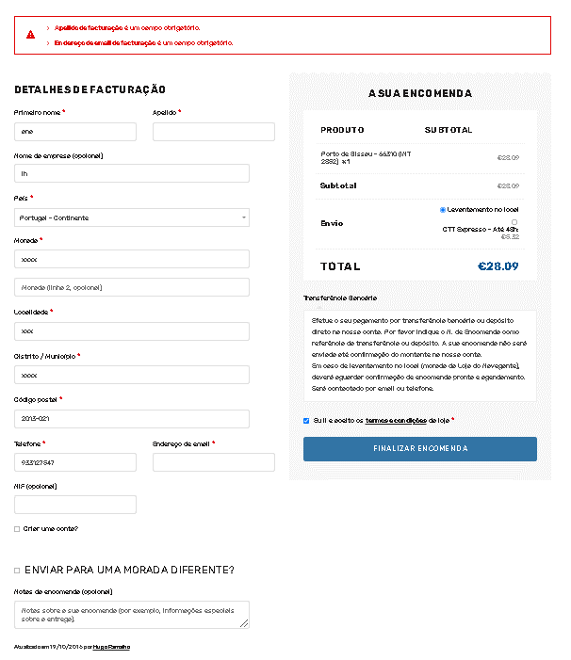
 | Listagem de evidências
 |  |  |  |  | Notas:
 |  |  |  |  | Se as mensagens informativas de que determinados campos não estão preenchidos foram considerados erros, esses erros surgem numa lista no topo da página, como é ilustrado na figura. O link utilizado é: https://loja.hidrografico.pt/finalizar-compra/.

4.4
voltar à página inicial |  |  |  | 4 - ERROS
 | S | N | NA
 | x |  |  | 4.4 As mensagens de erro devem mostrar os passos concretos para a resolução dos mesmos
 |  |  |  | As mensagens de erro devem ser claras e sucintas, não expondo desnecessariamente o utilizador a mecanismos internos do sistema, explicando claramente os passos necessários para que o utilizador resolva o problema.

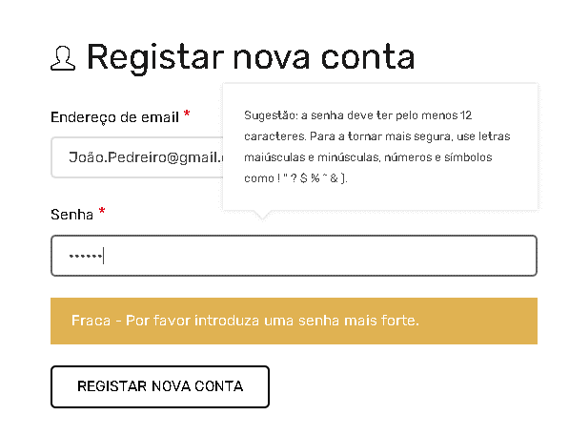
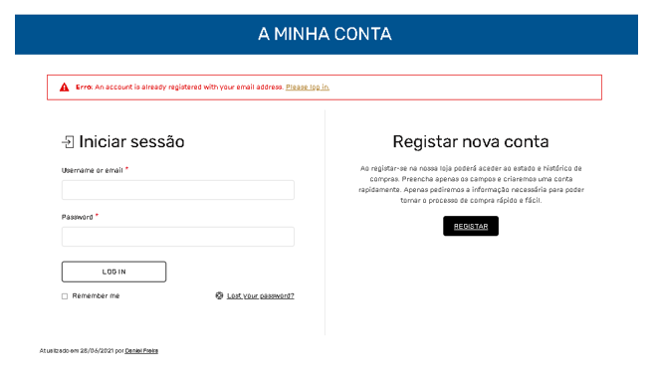

 | Listagem de evidências
 |  |  |  |  | Notas:
 |  |  |  |  | Como demonstrado nas imagens todas as imagens de erro ou informativas são concisas, claras e sucintas. Os links utilizados são: https://loja.hidrografico.pt/a-minha-conta/ e https://loja.hidrografico.pt/finalizar-compra/.

